Sheet2
一、功能说明
 | 在内部城池中，有三个军事建筑，可以建造各类兵种
 |  | 步兵营
 |  | 战车工厂
 |  | 机场
 | 点击这三个建筑的菜单中的造兵按钮，可以打开造兵界面
 | 在造兵界面中进行造兵的操作，可以建造各类兵种
 | 建造可以加速，建造可以取消，每次建造有数量上限，同一建筑，每次只能建造一个兵种

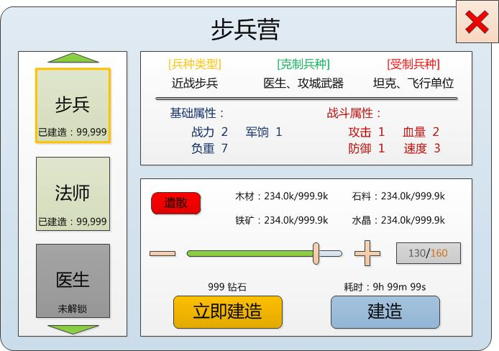
二、建造界面及具体功能 |  |  |  |  |  | 兵种建造界面示意图
 | 界面示意见右图
 | 1.选择兵种
 |  | 在界面左侧的竖型下拉框中，玩家拖动并选择要建造的兵种
 |  | 注意：每个军事建筑都有可以建造的兵种类型，随玩家等级提升，更多类型不断解锁

 |  | 兵种以图标形式显示，在图标下方显示该兵种的 是否解锁、已建造数量 等信息
 |  | 未解锁兵种图标打灰处理

 | 2.属性显示
 |  | 右侧上方显示选中兵种的各类信息，包括：
 |  |  | 当前兵种类型
 |  |  |  | 如，近战步兵、远程步兵、医生、飞行单位、坦克、攻城武器 等
 |  |  | 克制兵种
 |  |  |  | 显示当前兵种所克制的其他兵种类型
 |  |  | 受制兵种
 |  |  |  | 显示克制当前兵种的其他兵种类型
 |  |  | 基础属性
 |  |  |  | 战力
 |  |  |  |  | 该兵种的单位战力
 |  |  |  | 军饷
 |  |  |  |  | 该兵种的粮食消耗
 |  |  |  | 负重
 |  |  |  |  | 外出采集、掠夺时，该兵种可以携带的资源量
 |  |  | 战斗属性
 |  |  |  | 攻击
 |  |  |  | 血量
 |  |  |  | 防御
 |  |  |  | 速度

 | 3.建造操作
 |  | 数量选择
 |  |  | 使用 拖动条、加减号、输入框 进行当前兵种的建造数量选择
 |  |  | 每次建造有数量上限

 |  | 消耗资源
 |  |  | 根据选择的建造数量，显示需要消耗的资源量，以 234.0k/999.9k 的形式
 |  |  | 前半段为需要消耗的数量，后半段为玩家拥有的总量

 |  | 建造按钮
 |  |  | 建造
 |  |  |  | 按钮上方显示建造需要的耗时，该耗时以 兵种类型、选定兵种数量 进行实时计算
 |  |  |  | 点击建造，按照显示的耗时以及资源消耗，开始建造选定数量的选定兵种
 |  |  |  | 建造进度以进度条形式常驻显示在建筑模型上
 |  |  |  | 在建筑菜单上可以进行加速

 |  |  |  | 当资源不足时，tellme提示：您的资源不足，不能建造
 |  |  |  | 当建筑已经在建造中时，提示：建造队列已满，是否需要立即完成？
 |  |  |  |  | 设置 确定 和 取消 选项
 |  |  | 立即建造
 |  |  |  | 按钮上方显示需要的钻石数量，该数量按照建造需要的耗时进行实时计算
 |  |  |  | 点击按钮，消耗该数量的钻石，直接完成选定数量选定兵种的建造
 |  |  |  | 如果钻石数量不足，则提示：您的钻石不足，是否充值？

 |  | 遣散
 |  |  | 点击 遣散 按钮，弹出部队遣散界面，进行当前兵种的遣散

